Entwicklung ECDP
Datum | ECDU$ Avg. | ECDP$ Avg. | ECDU€ Avg. | ECDP€ Avg. | Kurs €/$
2019-03-31 | $88.10 | $141.13 | 77.94 € | 124.86 € | 1.1303 €
2019-04-30 | $90.85 | $145.00 | 80.84 € | 129.03 € | 1.1238 €
2019-05-31 | $88.69 | $144.06 | 79.29 € | 128.80 € | 1.1185 €
2019-06-30 | $95.00 | $149.00 | 84.12 € | 131.94 € | 1.1293 €
2019-07-31 | $96.52 | $150.00 | 86.04 € | 133.71 € | 1.1218 €
2019-08-30 | $103.00 | $153.75 | 92.58 € | 138.19 € | 1.1126 €
2019-09-30 | $108.10 | $154.30 | 98.24 € | 140.22 € | 1.1004 €
2019-10-31 | $96.85 | $140.00 | 87.62 € | 126.66 € | 1.1053 €
2019-11-30 | $82.00 | $125.00 | 74.20 € | 113.11 € | 1.1051 €
2019-12-31 | $81.63 | $125.00 | 73.45 € | 112.47 € | 1.1114 €
2020-01-31 | $99.55 | $143.75 | 89.68 € | 129.50 € | 1.1100 €
30.02.2020 | $107.73 | $152.50 | 98.79 € | 139.84 € | 1.0905 €
2020-03-31 | $105.21 | $148.90 | 95.10 € | 134.59 € | 1.1063 €
2020-04-30 | $83.00 | $97.19 | 76.41 € | 89.48 € | 1.0862 €
2020-05-31 | $81.19 | $99.50 | 74.47 € | 91.27 € | 1.0902 €
2020-06-30 | $85.00 | $107.50 | 75.52 € | 95.51 € | 1.1255 €
2020-07-31 | $86.09 | $107.92 | 75.10 € | 94.15 € | 1.1463 €
2020-08-30 | $95.00 | $117.50 | 80.32 € | 99.34 € | 1.1828 €
2020-09-30 | $111.98 | $137.50 | 94.93 € | 116.56 € | 1.1796 €
2020-10-31 | $107.62 | $135.25 | 91.40 € | 114.86 € | 1.1775 €
2020-11-30 | $98.10 | $130.31 | 82.87 € | 110.08 € | 1.1838 €
2020-12-31 | $107.15 | $140.56 | 88.04 € | 115.50 € | 1.2170 €
2021-01-31 | $114.53 | $151.88 | 94.63 € | 125.49 € | 1.2103 €
2021-02-28 | $120.73 | $153.75 | 99.60 € | 126.85 € | 1.2121 €
2021-03-31 | $153.87 | $188.13 | 131.23 € | 160.45 € | 1.1725 €
2021-04-30 | $191.63 | $230.31 | 158.61 € | 190.62 € | 1.2082 €
2021-05-31 | $178.00 | $243.75 | 145.89 € | 199.78 € | 1.2201 €
2021-06-30 | $208.50 | $251.40 | 175.30 € | 211.37 € | 1.1894 €
2021-07-31 | $287.00 | $359.00 | 241.48 € | 302.06 € | 1.1885 €
2021-08-30 | $297.74 | $363.89 | 251.47 € | 307.34 € | 1.1840 €
2021-09-30 | $305.00 | $383.75 | 263.48 € | 331.50 € | 1.1576 €
2021-10-31 | $283.45 | $350.83 | 243.35 € | 301.19 € | 1.1648 €
2021-11-30 | $240.80 | $296.67 | 212.07 € | 261.27 € | 1.1355 €
2021-12-31 | $258.34 | $333.06 | 228.11 € | 294.09 € | 1.1325 €
2022-01-31 | $344.88 | $446.25 | 309.12 € | 399.97 € | 1.1157 €
2022-02-28 | $374.25 | $466.25 | 334.36 € | 416.55 € | 1.1193 €
2022-03-31 | $423.59 | $555.00 | 381.51 € | 499.86 € | 1.1103 €
2022-04-29 | $478.42 | $603.75 | 453.69 € | 572.55 € | 1.0545 €
2022-05-31 | $505.00 | $613.33 | 471.39 € | 572.51 € | 1.0713 €
2022-06-30 | $501.25 | $595.50 | 482.25 € | 572.93 € | 1.0394 €
2022-07-29 | $476.55 | $566.11 | 466.79 € | 554.52 € | 1.0209 €
2022-08-31 | $433.52 | $513.33 | 433.43 € | 513.23 € | 1.0002 €
2022-09-30 | $340.80 | $416.11 | 349.61 € | 426.87 € | 0.9748 €
2022-10-31 | $235.24 | $316.56 | 237.40 € | 319.47 € | 0.9909 €
2022-11-30 | $198.86 | $252.78 | 191.65 € | 243.62 € | 1.0376 €
2022-12-30 | $201.25 | $253.89 | 188.56 € | 237.88 € | 1.0673 €
2023-01-31 | $210.95 | $281.67 | 194.84 € | 260.16 € | 1.0827 €
2023-02-28 | $216.63 | $302.81 | 204.04 € | 285.21 € | 1.0617 €
2023-03-31 | $236.50 | $322.25 | 217.63 € | 296.54 € | 1.0867 €
2023-04-28 | $244.03 | $330.00 | 222.37 € | 300.71 € | 1.0974 €
2023-05-31 | $245.00 | $330.00 | 229.40 € | 308.99 € | 1.0680 €
2023-06-30 | $238.75 | $315.00 | 218.14 € | 287.80 € | 1.0945 €
2023-07-31 | $230.00 | $302.81 | 208.58 € | 274.61 € | 1.1027 €
2023-08-31 | $216.09 | $281.11 | 198.83 € | 258.66 € | 1.0868 €
2023-09-29 | $192.38 | $254.44 | 181.49 € | 240.04 € | 1.0600 €
2023-10-31 | $164.09 | $217.78 | 154.44 € | 204.97 € | 1.0625 €
2023-11-30 | $130.45 | $195.00 | 119.39 € | 178.47 € | 1.0926 €
2023-12-29 | $131.58 | $194.44 | 119.06 € | 175.93 € | 1.1052 €
2024-01-31 | $163.64 | $230.56 | 150.85 € | 212.54 € | 1.0848 €
2024-02-29 | $177.50 | $247.50 | 164.22 € | 228.98 € | 1.0809 €
2024-03-28 | $194.25 | $260.31 | 179.73 € | 240.85 € | 1.0808 €
2024-04-30 | $216.90 | $300.00 | 202.33 € | 279.85 € | 1.0720 €
2024-05-31 | $246.07 | $330.00 | 226.79 € | 304.15 € | 1.0850 €
2024-06-28 | $245.52 | $314.77 | 229.52 € | 294.26 € | 1.0697 €
2024-07-31 | $270.00 | $339.44 | 249.33 € | 313.45 € | 1.0829 €
2024-08-30 | $279.09 | $338.61 | 250.06 € | 303.39 € | 1.1161 €
2024-09-30 | $286.43 | $341.88 | 255.79 € | 305.30 € | 1.1198 €
2024-10-31 | $290.00 | $339.72 | 266.54 € | 312.24 € | 1.0880 €
2024-11-29 | $293.33 | $344.44 | 278.17 € | 326.64 € | 1.0545 €
2024-12-31 | $304.38 | $358.61 | 292.87 € | 345.05 € | 1.0393 €
2025-01-31 | $305.00 | $357.50 | 293.16 € | 343.62 € | 1.0404 €
2025-02-28 | $262.38 | $284.69 | 252.09 € | 273.53 € | 1.0408 €
2025-03-31 | $184.88 | $199.72 | 171.06 € | 184.79 € | 1.0808 €
2025-04-30 | $184.88 | $199.72 | 162.55 € | 175.59 € | 1.1374 €
2025-05-30 | $170.50 | $196.67 | 150.37 € | 173.45 € | 1.1339 €
2025-06-30 | $146.31 | $189.38 | 124.81 € | 161.55 € | 1.1723 €
2025-07-31 | $137.39 | $188.33 | 119.15 € | 163.32 € | 1.1531 €
2025-08-29 | $148.13 | $208.89 | 126.96 € | 179.04 € | 1.1667 €
2025-09-30 | $165.91 | $240.83 | 141.28 € | 205.08 € | 1.1743 €
2025-10-31 | $194.13 | $271.94 | 167.92 € | 235.22 € | 1.1561 €

Anleitung
Quelle:
cell-data.it

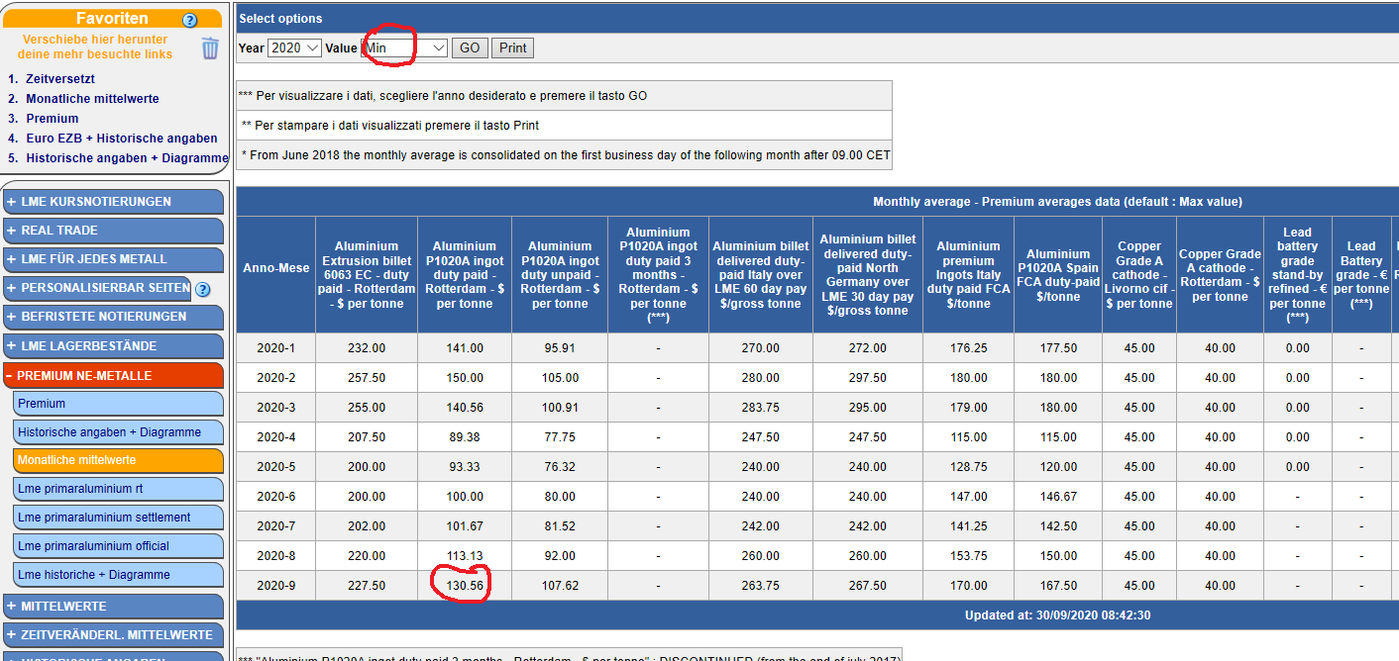
Metallnotierungen:

Währungsnotierung:
